Loss rates & restorable land
Source list for loss rates and restorable land from academic studies.

Loss rate | Unit | Mangrove | Seagrass | Salt marsh | Notes
Dunic et al 2021 |  |  | -0.14% |  | Global rate seagrass | Long-term declines and recovery of meadow area across the world’s seagrass bioregions | Yearly rate derived from 19.1% loss over a 136 years timespan
Campbell et al 2022 |  |  |  | 0.28% | Global rate salt marsh | Global hotspots of salt marsh change and carbon emissions
Jill T. Griner et al., 2013 | % |  | 0.4-2.6 |  | global seagrass habitat loss due to land-use change
 |  |  | 1.5
McLeod et al, 2011 | % | 0.7-3 | 7 | 1-2 | global average loss rates
 | % | 1.85 | 7 | 1.50 | mean

Waycott, Duarte, 2009 | % | 1-3 | 2-5 | 1-2
 |  |  | 0.9 |  | before 1940
 |  |  | 7 |  | since 1990

Fourqurean, 2012 | % |  | 1.50 |  | beginning of the twentieth century and accelerating in recent decades

Restorable land | Unit | Mangrove | Seagrass | Salt marsh | Notes
Buelow et al., 2022 | % of total observed extent | 0.8 | 4.6 |  | Intermediate restoration scenario modeled to 2030
 | % of total observed extent | 2.8 | 15.4 |  | Intermediate restoration scenario modeled to 2050
 | % of total observed extent | 5.3 | 27.6 |  | Ambitious restoration scenario modeled to 2050
 |  |  |  | 2.7
 |  |  |  | 9.1
 |  |  |  | 16.45

Dunic et al

 | Bioregion | Net change (%) | Net change (km2) | Gain (km2) | Loss (km2) | Maximum total area surveyed (km2) | Timespan | Timespan start | Timespan end | Duration | Yearly %
3 | Temperate North Atlantic East | -69% | -420 | 17 | -437 | 608 | 1900–2016 | 1900 | 2016 | 116 | -0.595%
4 | Tropical Atlantic | -32.30% | -3301 | 183 | -3485 | 10,218 | 1880–2013 | 1880 | 2013 | 133 | -0.243%
7 | Temperate Southern Oceans | -22.40% | -326 | 121 | -446 | 1455 | 1930–2013 | 1930 | 2013 | 83 | -0.270%
6 | Tropical Indo-Pacific | -16.20% | -96 | 75 | -171 | 592 | 1945–2016 | 1945 | 2016 | 71 | -0.228%
5 | Mediterranean | -9.90% | -1477 | 25 | -1502 | 14,958 | 1900–2012 | 1900 | 2012 | 112 | -0.088%
1 | Temperate North Pacific | -0.60% | 6 | 75 | -69 | 971 | 1955–2013 | 1955 | 2013 | 58 | -0.010%
2 | Temperate North Atlantic West | -2.30% | 11 | 57 | -46 | 492 | 1960–2015 | 1960 | 2015 | 55 | -0.042%
 | Global | -19.10% | -5602 | 554 | -6156 | 29,293 | 1880–2016 | 1880 | 2016 | 136 | -0.140%

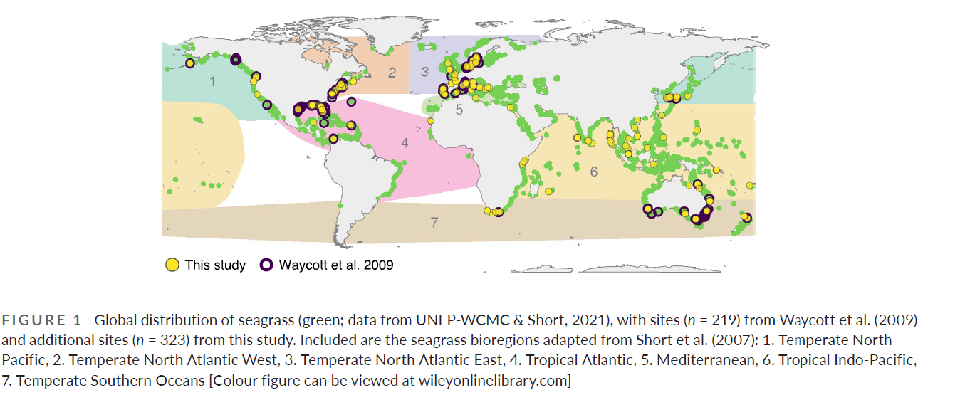

 |  | Option 1 | Option 2 | Loss rate 1 | Loss rate 2 | Average loss rate
 | United States | 1 | 2 | -0.010% | -0.042% | -0.026%
 | Indonesia | 6 |  | -0.228% |  | -0.228%
 | Australia | 6 | 7 | -0.228% | -0.270% | -0.249%
 | Caribbean | 4 |  | -0.243% |  | -0.243%
 | Kenya | 6 |  | -0.228% |  | -0.228%
 | Mexico | 4 |  | -0.243% |  | -0.243%
 | Colombia | 4 |  | -0.243% |  | -0.243%
 | India | 6 |  | -0.228% |  | -0.228%
 | China | 6 |  | -0.228% |  | -0.228%

